Sheet1
红莓谷春天邻里季活动报价清单
节点 | 节目 | 名称 | 描述 | 数量 | 单位 | 天数 | 单价 | 总价 | 备注
来一场赛博春假 | 机器人 赛博表演 | 机器人表演 | 宇树G1edu-U2（进阶版）机器人、Go2edu机器狗各一个，每天时间不少于6小时，含操作人员费用 | 1 | 场 | 3 |  |  | 机器人需带服装
 |  | 背景桁架 | 尺寸2m*2.4m，黑胶喷绘，放置3天 | 4.8 | 平米 | /
 |  | 红色丝绒地毯 | 活动专用红色丝绒地毯5m*3.2m | 16 | 平米 | /
 |  | 异形打卡牌 | kt板雕刻2个，2.3m*1.2m | 5.52 | 平米 | /
 |  | 机器人气球 | 机器人铝箔气球，高度不低于50cm(需做好充气） | 60 | 个 | /
 |  | 规则立牌1个 | 规则kt板，176*77cm | 1.35 | 平米 | /
小镇养生季 | 满载鹅归 | 走路鹅白气球 | 铝膜气球鹅65*63cm，带轮走路(需做好充气） （执行公司需安排一人协助活动现场执行） | 360 | 个 | /
 |  | 背景桁架 | 尺寸2.4m*2m，黑胶喷绘,放置5天 | 4.8 | 平米 | /
 |  | 地贴 | 9㎡可移斜纹地贴 | 9 | 平米 | /
 |  | 栅栏 | 白色20cm高，PVC材质，包含底座 | 10 | 米 | /
 |  | 异形大鹅立牌1个 | 利用红莓谷现有架子，1.2m*1.6m，KT板子 | 1.92 | 平米 | /
 |  | 立牌 | 规则kt，176*77cm | 1.35 | 平米 | /
 | 鸽鸽来了 | 鸽子 | 36只商场可饲养成年广场鸽子 | 36 | 只 | /
 |  | 仿真草坪 | 长度3cm，密度大于15针/10cm | 100 | 平米 | /
 |  | 风车鸽子窝 | 荷兰风车户外防腐木鸽子窝，3米高， 占地2*2m，容纳80只 | 1 | 座 | /
 |  | 鸽子饲料 | 200斤鸽饲料 | 200 | 斤 | /
 |  | 透明塑料杯 | 3000只，160ml，一次性塑料杯（中厚） | 1 | 项 | /
 |  | 导视牌 | 三楼外广场通道指示，20mmPVC，尺寸1m*2.2m*2个 含底座 | 4.4 | 平米 | /
 |  | 规则说明画面 | 加厚黑胶可移车贴 0.7m*1.8m*2 | 2.52 | 平米 | /
 |  | 地贴 | 三楼外广场通道指示，可移斜纹地贴，尺寸2.4m*2m*1个，1.2m*0.8m*3个 | 7.68 | 平米 | /
 |  | 鸽子卡通pvc立牌 | 利用红莓谷现有架子，1.2m*1.6m*2个 | 2 | 个 | /
 | 演绎舞蹈 | 古风舞蹈 | 每天2人，连续1小时舞蹈，唐制汉服，妆造 | 1 | 场 | 3
 |  | 音响 | 双15音响(含调音师，小蜜蜂2个，线槽) | 1 | 套 | 3
美陈 | 外墙美陈 | 外墙美陈 | 原有绿植部分拆除，边框制作，黑底刀刮布画面覆盖固定，不锈钢包边，花朵PVC雕刻，花朵直径1.5m、0.45m、0.3m各一个、0.2m两个 | 28 | 平米 | / |  |  | 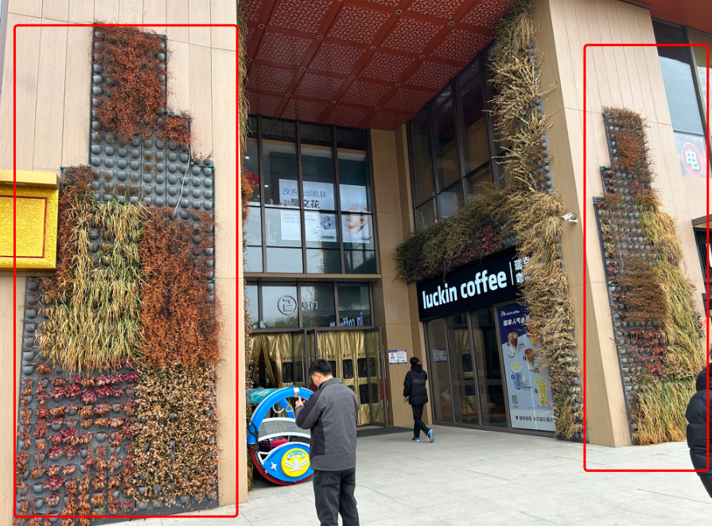 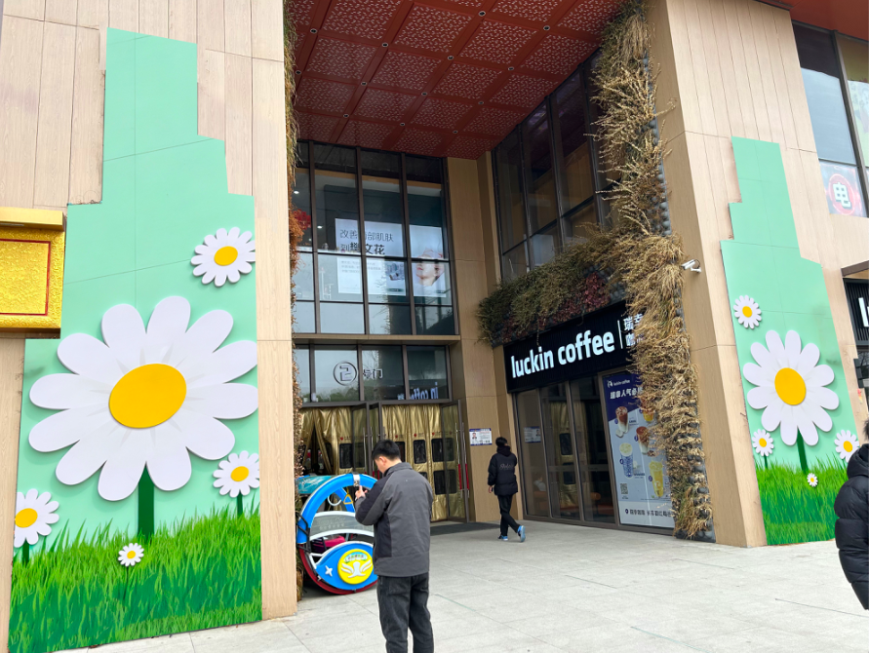
 | 半山美陈 更新 | 半山入口地贴 | 半山入口区域更新，异形可移斜纹地贴约140㎡ | 140 | 平米 | /
 |  | 半山台阶地贴 | 台阶地贴更换可移斜纹地贴约40㎡ | 40 | 平米
 |  | 哈哈镜 | 60cm哈哈镜，粉色 | 6 | 个 | /
 | 三楼露台 美陈 | 风筝墙 | 利用红莓谷现有桁架，黑胶喷绘5m*3m+风车200个 | 1 | 套 | /
 | 外围广场 | 促销桁架 | 4m*3m桁架，黑胶喷绘，放置35天 | 12 | 平米 | /
 |  | 喷绘布 | 2号布，停车场通道画面3个更新 | 37.3 | 平米 | /
其他 | 摄影师 |  | 专业摄影师，拍摄3小时 | 1 | 人 | 1 |  |  | 摄影师1个
 | 抖音达人视频 |  | 不少于1条视频拍摄 | 1 | 人 | / |  |  | 达人1个
 | 力工 |  |  | 1 | 项 | /
 | 运输 |  |  | 1 | 项 | /
小计
税金%
合计

